Trang_bìa
Posts and Telecommunications Institute of Technology |  |  |  |  |  |  | Thiết kế |  | Tài liệu phát triển |  | Tên hệ thống |  | Tìm kiếm việc làm |  |  |  | Người tạo |  | B.X.Tú | Ngày tạo |  | 2023-12-10
 |  |  |  |  |  |  |  |  |  |  |  |  |  |  |  |  | Người cập nhật |  |  | Ngày cập nhật
 |  |  |  |  |  |  |  |  |  |  | Màn hình (ID) |  | SignUp |  | Màn hình (Tên) |  | Màn hình đăng kí

 | Kỹ thuật lập trình hướng đối tượng Đề tài: Web Tìm Kiếm Việc Làm

 | Version 1.0

 |  |  |  |  |  |  |  |  |  | 1. Mục đích |  |  | 7. Giao diện màn hình
 |  |  |  |  |  |  |  |  |  | 2. Giới hạn hoạt động |  |  | 8. Danh sách hạng mục
 |  |  |  |  |  |  |  |  |  | 3. Giới hạn hệ thống |  |  | 9. Khái quát chức năng
 |  |  |  |  |  |  |  |  |  | 4. Chức năng liên quan |  |  | 10. Xử lý chi tiết
 |  |  |  |  |  |  |  |  |  | 5. Không bao gồm
 |  |  |  |  |  |  |  |  |  | 6. Sơ đồ

Posts and Telecommunications Institute of Technology |  |  |  |  |  |  | Thiết kế |  | Tài liệu phát triển |  | Tên hệ thống |  | Tìm kiếm việc làm |  |  |  | Người tạo |  | B.X.Tu | Ngày tạo |  | 2023-12-10
 |  |  |  |  |  |  |  |  |  |  |  |  |  |  |  |  | Người cập nhật |  |  | Ngày cập nhật
 |  |  |  |  |  |  |  |  |  |  | Màn hình (ID) |  | SignUp |  | Màn hình (Tên) |  | Màn hình đăng kí

 | Lịch sử chỉnh sửa

 | Ver |  | Ngày cập nhật |  |  | Nội dung cập nhật |  |  |  |  |  |  | Người cập nhật
 |  |  |  |  |  |  |  |  |  |  |  |  |  | Ngày duyệt |  | Người duyệt |  | Ngày duyệt |  |  | Người duyệt
 | 1 |  | 2023-12-10 |  |  | Tạo mới |  |  |  |  |  |  | B.X.Tú

 | 2 |  | 2023-12-11 |  |  | 10.2 10.3 |  |  |  |  |  |  | Thắng

Posts and Telecommunications Institute of Technology |  |  |  |  |  |  | Thiết kế |  | Tài liệu phát triển |  | Tên hệ thống |  | Tìm kiếm việc làm |  |  |  | Người tạo |  | B.X.Tú | Ngày tạo |  | 2023-12-10
 |  |  |  |  |  |  |  |  |  |  |  |  |  |  |  |  | Người cập nhật |  |  | Ngày cập nhật
 |  |  |  |  |  |  |  |  |  |  | Màn hình (ID) |  | SignUp |  | Màn hình (Tên) |  | Màn hình đăng kí

 | 1. Mục đích
 |  | - Dùng để người dùng đăng kí tài khoản
 |  | - Người sử dụng nhập tên, email, password, confirmpassword, chọn loại tài khoản muốn đăng kí
 |  | - Sau khi nhấn nút đăng kí, trường hợp phát sinh lỗi thì hiển thị thông báo lỗi, ngược lại di chuyển đến màn hình đăng nhập

 | 2. Giới hạn hoạt động
 |  | Không có

 | 3. Giới hạn hệ thống
 |  | Không có

 | 4. Chức năng liên quan
 |  | Không có

 | 5. Không bao gồm
 |  | Không có

Posts and Telecommunications Institute of Technology |  |  |  |  |  |  | Thiết kế |  | Tài liệu phát triển |  | Tên hệ thống |  | Tìm kiếm việc làm |  |  |  | Người tạo |  | B.X.Tu | Ngày tạo |  | 2023-12-10
 |  |  |  |  |  |  |  |  |  |  |  |  |  |  |  |  | Người cập nhật |  |  | Ngày cập nhật
 |  |  |  |  |  |  |  |  |  |  | Màn hình (ID) |  | Login |  | Màn hình (Tên) |  | Màn hình đăng nhập

Màn hình Đăng ký
 | 6. Sơ đồ

Khởi động
hệ thống

Company
màn hình Menu

Account
Userr
Candidate

 | Table

 |  |  | № | Loại | Tên |  |  |  |  |  | I/O | Ghi chú
 |  |  | 1 | M | Userr |  |  | Table quản lý user |  |  | O
 |  |  | 2 | M | Account |  |  | Table quản lý tài khoản |  |  | O
 |  |  | 4 | M | Candidate |  |  | Table quản lý ứng viên |  |  | O
 |  |  | 5 | M | Company |  |  | Table quản lý nhà tuyển dụng |  |  | O
 |  |  | 6
 |  |  | 7
 |  |  | 8
 |  |  | 9
 |  |  | 10

 |  |  |  | ※ Loại (M: Master / T: Transaction table / Ⅰ: INI file / W: work table / V: view / S: stored procedures / L: SQL loader / F: file)

Thiết_kế
Posts and Telecommunications Institute of Technology |  |  |  |  |  |  | Thiết kế |  |  |  | Tài liệu phát triển |  |  |  | Tên hệ thống |  |  |  | Tìm kiếm việc làm |  |  |  |  | Người tạo | B.X.Tú | Ngày tạo | 2023-12-10
 |  |  |  |  |  |  |  |  |  |  |  |  |  |  |  |  |  |  |  |  |  |  |  | Người cập nhật |  | Ngày cập nhật
 |  |  |  |  |  |  |  |  |  |  |  |  |  |  | Màn hình (ID) |  |  |  | SignUp |  | Màn hình (Tên) |  |  | Màn hình đăng kí

 | 7. Giao diện màn hình

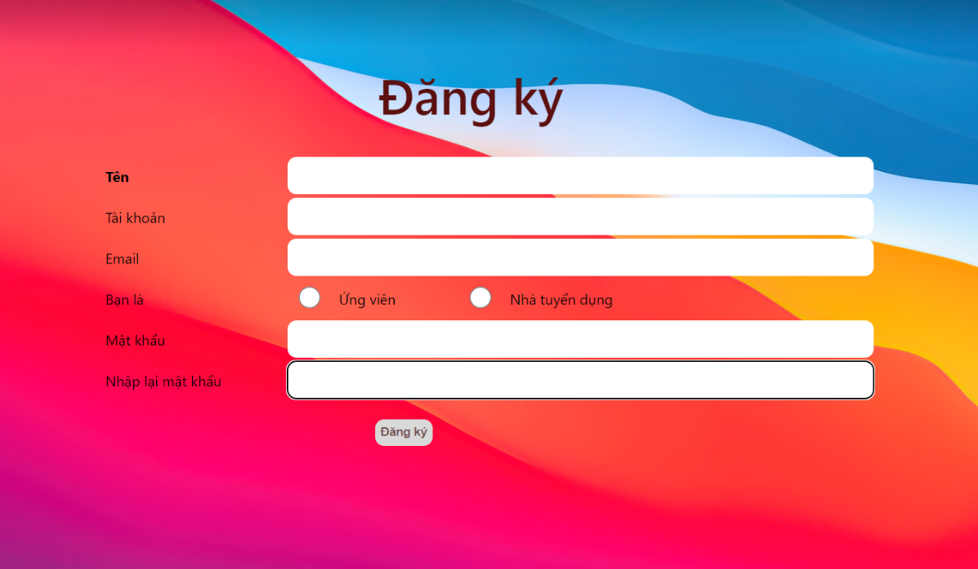

Posts and Telecommunications Institute of Technology |  |  |  |  |  |  | Thiết kế |  |  |  | Tài liệu phát triển |  |  |  | Tên hệ thống |  |  |  | Tìm kiếm việc làm |  |  |  |  | Người tạo | B.X.Tú | Ngày tạo | 2023-12-10
 |  |  |  |  |  |  |  |  |  |  |  |  |  |  |  |  |  |  |  |  |  |  |  | Người cập nhật |  | Ngày cập nhật
 |  |  |  |  |  |  |  |  |  |  |  |  |  |  | Màn hình (ID) |  |  |  | SignUp |  | Màn hình (Tên) |  |  | Màn hình đăng kí

 | 8. Danh sách hạng mục

 |  | [Vùng nhập]
 |  | № | Tên hạng mục |  |  |  | Loại dữ liệu |  | Độ dài |  |  | Bắt buộc |  | I/O | Control |  |  | Format |  | Ghi chú
 |  | 1 | Họ tên |  |  |  | Chuỗi chữ |  |  | 100 |  |  | Y | In | input
 |  | 2 | Email |  |  |  | Chuỗi chữ |  |  | 100 |  |  | Y | In | input
 |  | 3 | Password |  |  |  | Chuỗi chữ |  |  | 50 |  |  | Y | In | input |  |  | Password |  | Hiển thị ********
 |  | 4 | Confirm Password |  |  |  | Chuỗi chữ |  |  | 50 |  |  | Y | In | input |  |  | Password |  | Hiển thị ********
 |  | 5 | Loại người dùng |  |  |  | Boolean |  |  |  |  |  | Y | In | radio input
 |  | 6 | Tên đăng nhập |  |  |  | Chuỗi chữ |  |  | 100 |  |  | Y | In | input

 |  | [Vùng nút]
 |  | № | Tên hạng mục |  |  |  |  |  | Control |  |  |  |  |  |  | Ghi chú
 |  | 1 | Đăng kí |  |  |  |  |  | Button

Posts and Telecommunications Institute of Technology |  |  |  |  |  |  | Thiết kế |  |  |  | Tài liệu phát triển |  |  |  | Tên hệ thống |  |  |  | Tìm kiếm việc làm |  |  |  |  | Người tạo | B.X.Tú | Ngày tạo | 2023-12-10
 |  |  |  |  |  |  |  |  |  |  |  |  |  |  |  |  |  |  |  |  |  |  |  | Người cập nhật |  | Ngày cập nhật
 |  |  |  |  |  |  |  |  |  |  |  |  |  |  | Màn hình (ID) |  |  |  | Login |  | Màn hình (Tên) |  |  | Màn hình đăng nhập

 | 9. Khái quát chức năng
 |  | (1) Hiển thị ban đầu
 |  |  | 1. Hiển thị màn hình ở trạng thái ban đầu

 |  | (2) Xử lý đăng kí
 |  |  | 1. Nhấn nút SignUp thì thực hiện xử lý đăng kí
 |  |  | 2. Đăng kí thành công thì di chuyển sang màn hình đăng nhập,
 |  |  | trường hợp phát sinh lỗi thì hiển thị nội dung lỗi, không thực hiện di chuyển màn hình

 |  | (3) Xử lý chuyển sang màn hình đăng nhập

 |  | (4) Xử lý button Back

Posts and Telecommunications Institute of Technology |  |  |  |  |  |  | Thiết kế |  |  |  | Tài liệu phát triển |  |  |  | Tên hệ thống |  |  |  | Tìm kiếm việc làm |  |  |  |  | Người tạo | B.X.Tú | Ngày tạo | 2023-12-10
 |  |  |  |  |  |  |  |  |  |  |  |  |  |  |  |  |  |  |  |  |  |  |  | Người cập nhật |  | Ngày cập nhật
 |  |  |  |  |  |  |  |  |  |  |  |  |  |  | Màn hình (ID) |  |  |  | Login |  | Màn hình (Tên) |  |  | Màn hình đăng nhập

 | 10. Xử lý chi tiết
 |  | (1) Hiển thị ban đầu
 |  |  | 1. Thực hiện khởi tạo màn hình ban đầu

 |  |  |  | [Vùng nhập]
 |  |  |  | № | Tên hạng mục |  |  |  | Nội dung hiển thị |  |  |  |  |  |  |  |  |  |  | Giá trị |  |  | Sử dụng |  | Ghi chú
 |  |  |  | 1 | Họ tên |  |  |  | Tên |  |  |  |  |  |  |  |  |  |  | Blank |  |  | Có thể
 |  |  |  | 2 | Email |  |  |  | Email |  |  |  |  |  |  |  |  |  |  | Blank |  |  | Có thể
 |  |  |  | 3 | Password |  |  |  | Mật khẩu |  |  |  |  |  |  |  |  |  |  | Blank |  |  | Có thể
 |  |  |  | 4 | ConfirmPassword |  |  |  | Nhập lại mật khẩu |  |  |  |  |  |  |  |  |  |  | Blank |  |  | Có thể
 |  |  |  | 5 | Loại người dùng |  |  |  | Bạn là |  |  |  |  |  |  |  |  |  |  | Blank |  |  | Có thể
 |  |  |  | 6 | Tên tài khoản người dùng |  |  |  | Tài khoản |  |  |  |  |  |  |  |  |  |  | Blank |  |  | Có thể

 |  |  |  | [Vùng nút]
 |  |  |  | № | Tên hạng mục |  |  |  | Nội dung hiển thị |  |  |  |  |  |  |  |  |  |  | Giá trị |  |  | Sử dụng |  | Ghi chú
 |  |  |  | 1 | Đăng kí |  |  |  | Đăng ký |  |  |  |  |  |  |  |  |  |  |  |  |  | Có thể

 |  | (2) Xử lý đăng ký
 |  |  | 1. Nhấn nút button SignUp để thực hiện xử lý
 |  |  | 2. Xử lý check
 |  |  |  | a. Check hạng mục
 |  |  |  | № | Tên hạng mục |  |  |  | Nội dung check |  |  |  |  |  |  |  |  |  |  |  |  | Message
 |  |  |  | 1 | Tên |  |  |  | Trường hợp chưa nhập, báo lỗi |  |  |  |  |  |  |  |  |  |  |  |  | baoloi.regName
 |  |  |  | 2 | Tài khoản |  |  |  |  |  |  |  |  |  |  |  |  |  |  |  |  | baoloi.regLogName
 |  |  |  | 3 | Email |  |  |  | Trường hợp chưa nhập, báo lỗi |  |  |  |  |  |  |  |  |  |  |  |  | baoloi.regEmail
 |  |  |  | 4 | Loại người dùng |  |  |  | Trường hợp chưa nhập, báo lỗi |  |  |  |  |  |  |  |  |  |  |  |  | baoloi.regRole
 |  |  |  | 5 | Password |  |  |  | Trường hợp chưa nhập, báo lỗi |  |  |  |  |  |  |  |  |  |  |  |  | baoloi.regPass
 |  |  |  | 6 | ConfirmPassword |  |  |  | Trường hợp chưa nhập, báo lỗi |  |  |  |  |  |  |  |  |  |  |  |  | baoloi.regRePass
 |  |  |  | 7 | ConfirmPassword |  |  |  | Trường hợp nhập confirm password không trùng với password |  |  |  |  |  |  |  |  |  |  |  |  | baoloi.regWrongRepass

 |  |  | 3. Xử lý đăng nhập
 |  |  |  | Đối tượng |  |  |  | Truy xuất
 |  |  |  | User |  |  |  |  | Email |  |  |  |  |  |  |  | ＝ | setEmail(vùng nhập)
 |  |  |  |  |  |  |  |  | Password |  |  |  |  |  |  |  | ＝ | setMatKhau(vùng nhập)
 |  |  |  |  |  |  |  |  | Username |  |  |  |  |  |  |  | ＝ | setTaiKhoan(vùng nhập)
 |  |  |  |  |  |  |  |  | Role |  |  |  |  |  |  |  | ＝ | setRole(vùng nhập)
 |  |  |  |  |  |  |  |  | Name |  |  |  |  |  |  |  | ＝ | setTen(vùng nhập)

 |  |  |  | a. Truy vấn qua fetch
 |  |  |  |  | Câu truy vấn: var dataa = {Username: taikhoan,Password: matkhau,Name: ten, Role:role, Email: email}
 |  |  | fetch('http://localhost:3001/jobfinder/register',{method: 'POST',
 |  |  |  | headers: {'Content-Type': 'application/json','Accept': 'application/json'},body: JSON.stringify(dataa),},)
 |  |  |  |  | - Nếu thành công: lưu user và chuyển vào màn hình chính
 |  |  |  |  | - Nếu thất bại: thông báo tại màn hình này
 |  |  |  | Thông báo |  | Trường hợp |  |  |  |  |  |  |  |  |  |  |  |  |  |  |  | Message Code
 |  |  |  | SUCCESS |  | Tạo tài khoản thành công, di chuyển đến trang đăng nhập |  |  |  |  |  |  |  |  |  |  |  |  |  |  |  |  | baoloi.registerSuccess
 |  |  |  | FAIL |  | Đăng ký thất bại email đã có người xử dụng |  |  |  |  |  |  |  |  |  |  |  |  |  |  |  |  | baoloi.registerFail

 |  | (3) Xử lý quên mật khẩu
 |  |  | Nhấn vào textview "đăng nhập" để trở lại màn hình đăng nhập

